工作表1
 |  |  |  |  |  | <==表示有公式(請自己下公視)
 |  |  |  |  |  | <==表示最佳解
品名 | 每單位原料 ( C ) 公克 | 每單位工時 ( D ) 小時 | 單位毛利 ( E ) 元 | 產量 ( F ) 單位 | 毛利合計 ( E ) * ( F ) 元 | <==請根據問題敘述把數值帶入工作表儲存格
唾液快篩 | 3.2 | 2 | 100 | 62.5 | 6250
鼻腔快篩 | 4 | 3.5 | 130 | 150 | 19500
 |  |  |  | (決策變數)
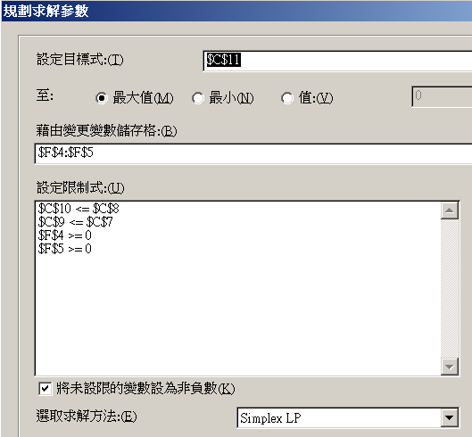
每月原料配額 | 800 | 公克(用量上限)
每月生產時間 | 650 | 小時(工時上限)
實際原料用量 ( C ) * ( F ) | 800
實際生產工時 ( D ) * ( F ) | 650
總收益總和 ( G ) | 25750 | <==目標式最大化

